Sheet1
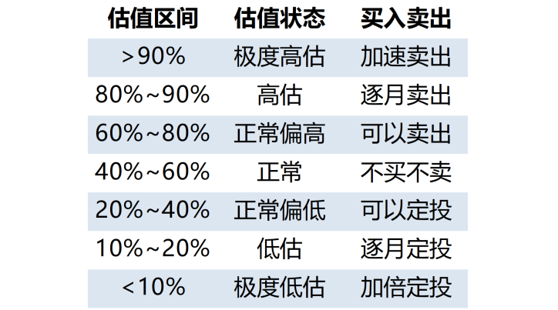
300 | 318686
500 | 53408
 | 27040

